member
20180320
 | 温岩 | オン イワ | おん いわ | on iwa
 |  | オン ガン | おん がん | on gan
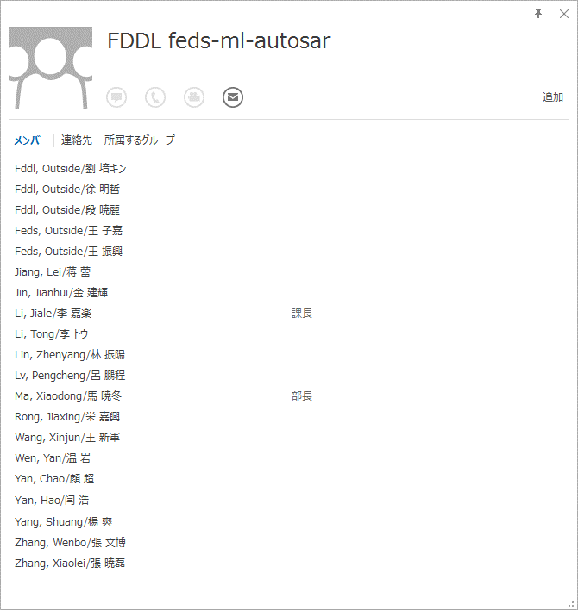
 |  |  |  |  |  | 鹿野 | かの | kano | 課長
 |  |  |  |  |  | 渡辺竜 | わたなべ | watanabe | ICU
 |  |  |  |  |  | 千葉 | ちば | chiba
 |  |  |  |  |  | 中居 | なかい | nakai
 |  |  |  |  |  | 川原田 | かわらだ | kawarada | OCU
 |  |  |  |  |  | 吉田 | よしだ | yoshida | GPT
 |  |  |  |  |  | 渡邉大 | わたなべ | watanabe | MCU
 |  |  |  |  |  | 溝江 | みぞえ | mizoe | ADC
 |  |  |  |  |  | 菅原 | すがわら | sugawara
 |  |  |  |  |  | 大中 | おなか | onaka | TCPWM | GPT
 |  |  |  |  |  | 小松 | こまつ | komatsu | PWM
 |  |  |  |  |  | 鹿目 | かのめ | kanome | PWM
 |  |  |  |  |  | 田口 | たぐち | taguchi
 |  |  |  |  |  | 藤田 | ふじた | fujita | WDG
 |  |  |  |  |  | 三塚 | みつずか | mitsuzuka | PORT DIO

 | autosar
 | www.hirain.com

 |  |  |  |  | ZA!xs2CD#
 | サイプレス・イノベイツ株式会社（CIL） |  |  |  | fddl0101
 | 第二車載ソフトウェア開発部 |  |  |  | fddl0101hdd
 | 〒450-0002 |  |  |  | User Name:wenyan
 | 名古屋市中村区名駅４丁目２６番１３号 |  |  |  | Password:eHYK9g
 | ちとせビル７階
 | 052-588-8711（外線） 080-2208-3717(mobile) 5098711(内線）
 | 吉村 輝己（Terumi Yoshimura)
 | E-Mail : Terumi.Yoshimura@cypress.com

 | Chandresh Patel
 | Software Engineer

 | T +49 (0) 6103 5099 402
 | CYPRESS SEMICONDUCTOR GMBH
 | Pittlerstrasse 47, 63225 Langen, Germany
 | www.cypress.com

 | Thomas Sander
 | Product Marketing, Cypress Semiconductor Corp.
 | Pittlerstrasse 47, 63225 Langen, Germany
 | mobile +49 (172) 6754 642
 | phone +49 (6103) 5099 - 271

 | 鈴木 章泰 (Akiyasu Suzuki)
 | サイプレス・イノベイツ株式会社
 | (Cypress Innovates Limited)
 | 技術本部 ソフトウェア開発センター
 | 第二車載ソフトウェア開発部
 | (Automotive Software Development)
 | 外線 052-588-8712 (+81-52-588-8712)
 | 内線 509-8712
 | E-mail akis@cypress.com

 | Dr. Gabriel Muresan
 | Director Embedded Software
 | Cypress Semiconductor GmbH

 | office: +49(6103)5099-128
 | cell: +49(172)3732216
 | email: gabriel.muresan@cypress.com
 | web: www.cypress.com
 | address: Pittlerstraße 47
 | 63225 Langen, Germany

autosar
•BSW00304： AUTOSAR的整形数据类型
•描述：所有的BSW模块中的整形数据类型用如下所示：
 | 1 固定大小的整形：
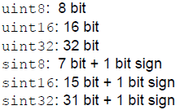

 | 2 最小的size保证* _least，只允许用于模块内部，不能用于API中。
•原理：服从MISRA C
 | C语言中的其他整形（char, int, short, long），因为它们的size和符号都定义的非常模糊，所以禁止使用这些整 | 形符号。
用例：uint8_least和uint32_least都能够用在32位平台上。
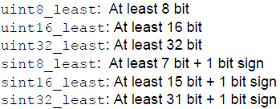

n函数宏
•FUNC
•语法： #define FUNC(rettype, memclass)
•输入参数：rettype⇒函数返回值类型； memclass⇒函数本身类别
•详细：
COMPILER001: compiler abstraction用FUNC宏来声明和定义函数，以保证函数声明和定义正确的语法。
COMPILER058: 在参数列表中，不能有compiler abstraction宏嵌套。用事先定义的类型来代替返回值类型， 或使用FUNC_P2CONST/FUNC_P2VAR 。如：
 | 例： (Cosmic, S12X):
 | 对函数的定义和声明为：
•FUNC_P2CONST
•语法： #define FUNC_P2CONST(rettype, ptrclass, memclass)
•输入参数： rettype⇒函数返回值类型；ptrclass⇒定义指针偏移量类型； memclass⇒函数类别；
•详细：
COMPILER061: compiler abstraction用FUNC_P2CONST来定义和声明函数返回指向常量的指针，以保证函数声明和定义正确的语法。
COMPILER062: FUNC_P2CONST的参数中没有compiler abstraction宏嵌套例。
例： (Cosmic, S12X):

 |  |  |  | 参数

 |  |  | ChannelState | OCU_CH_UNINITIALIZED
 |  |  |  | OCU_CH_STOPPED
 |  |  |  | OCU_CH_RUNNING

 |  |  | PinState | OCU_HIGH
 |  |  |  | OCU_LOW
 |  |  |  | OCU_PIN_STATE_INVALID_VALUE

 |  |  | PinAction | OCU_SET_HIGH
 |  |  |  | OCU_SET_LOW
 |  |  |  | OCU_TOGGLE
 |  |  |  | OCU_DISABLE

